Sheet1
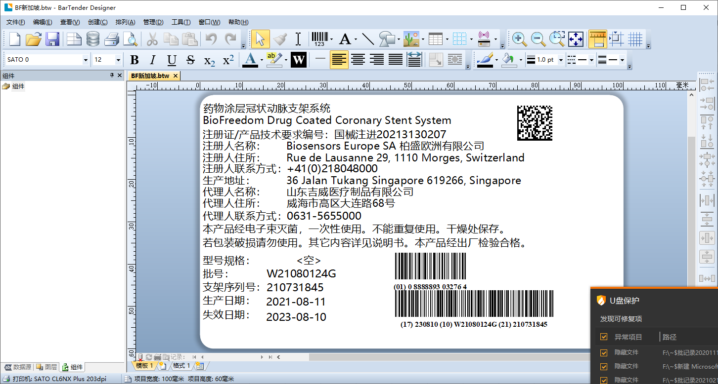

国外产品产品中文标签打印的字段名替换。

规格型号:ggxh
批号：ph
支架序列号:sn
生产日期：scrq
失效日期：sxrq
EAN码：EAN

